Bestellschein 2023
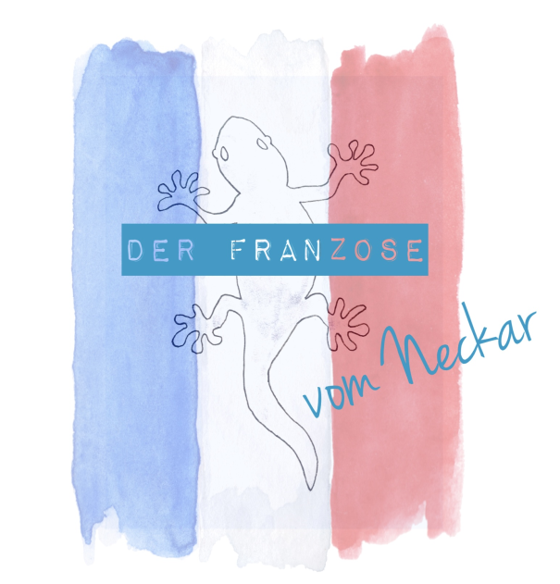
Bestellschein/Commande

Der Franzose vom Neckar
Weingut Franck Bento
Andreas-Kieser Straße 42
74379 Ingersheim
Mobil 0049/(0)160 90785297
franckbento@yahoo.de
www.derfranzosevomneckar.com

Kunde/Client | Nur Felder mit Lachsfarbe ausfüllen/ remplir uniquement les cases de couleur saumon

Name/Nom
Vorname/Prénom
Straße, Nr. / Rue, No.
PLZ, Ort, Land / Code postal, ville, pays.
Tel:
E-Mail:

Datum/Date:

 |  | 1-24 Flaschen/Bouteilles |  |  | 30-60 Flaschen/Bouteilles |  |  | 66-96 Flaschen/Bouteilles |  |  | >100 Flaschen/Bouteilles
 | Verfügbar/ Disponible | Preis - Prix (Flas./bout.) | Menge Quantité | Summe Total | Preis - Prix (Flas./bout.) | Menge Quantité | Summe Total | Preis - Prix (Flas./bout.) | Menge Quantité | Summe Total | Preis - Prix (Flas./bout.) | Menge Quantité | Summe Total
JOUVENCE - ROSÉ - Steillage - trocken - 2022 (Flasche: 0,75L / Bouteille: 0,75L) | 02/2023 | 8.50 € |  | - € | 7.90 € |  | - € | 7.60 € |  | - € | 7.40 € |  | - €
ATTIRANCE - RIESLING - trocken - 2021 - Qualitätswein (Flasche: 0,75L / Bouteille: 0,75L) | 02/2023 | 9.50 € |  | - € | 8.90 € |  | - € | 8.60 € |  | - € | 8.40 € |  | - €
TROLLINGER Rotwein - Steillage - trocken (Flasche: 0,75L / Bouteille: 0,75L) | 03/2023 | 7.40 € |  | - € | 6.90 € |  | - € | 6.60 € |  | - € | 6.40 € |  | - €
ELIXIR - CUVÉE ROTWEIN - Steillage - trocken - 2022 im Barrique gereift (Flasche: 0,75L / Bouteille: 0,75L) | 04/2023 | 8.50 € |  | - € | 7.90 € |  | - € | 7.60 € |  | - € | 7.40 € |  | - €
ELIXIR PRESTIGE - CUVÉE ROTWEIN - Steillage - trocken - 2022 im Barrique gereift (Flasche: 0,75L / Bouteille: 0,75L) | 05/2023 | 9.50 € |  | - € | 8.90 € |  | - € | 8.60 € |  | - € | 8.40 € |  | - €
ELIXIR EXCLUSIVE - CUVÉE ROTWEIN - Steillage - trocken - 2022 im Barrique gereift (Flasche: 0,75L / Bouteille: 0,75L) | 06/2023 | 12.50 € |  | - € | 11.90 € |  | - € | 11.50 € |  | - € | 11.20 € |  | - €

Lieferung kann angeboten werden / Livraison possible |  |  | Summe Total | - € |  | Summe Total | - € |  | Summe Total | - € |  | Summe Total | - €

Bankverbindung |  |  |  |  |  |  |  |  |  |  |  | Endsumme Total final | - €
VW Bank
IBAN: DE58 2702 0000 1515 0026 06

